P I 1 (2) - j 13 HH

Statistisches Amt
für Hamburg und Schleswig-Holstein

 | STATISTISCHE BERICHTE
 | Kennziffer: P I 1 (2) - j/13 HH

Bruttoinlandsprodukt, Arbeitnehmerentgelt
und Erwerbstätige 1991 bis 2013,
Arbeitsvolumen 2008 bis 2013 in Hamburg

 |  | Herausgegeben am: 24. Juni 2014

S.4 Begriffserläuterungen
Begriffserläuterungen und Hinweise

Begriffe
Arbeitsproduktivität
Die Arbeitsproduktivität bezeichnet das Verhältnis der preisbereinigten wirtschaftlichen Leistung (Bruttoinlandsprodukt, Bruttowertschöpfung) zum Arbeitseinsatz. Dabei wird der Arbeitseinsatz in Erwerbstätigenstunden oder nach der Anzahl der Erwerbstätigen gemessen. Infolge moderner Be-schäftigungsverhältnisse (z. B. Teilzeit) ist die auf die Erwerbstätigenstunden bezogene Wirtschafts-leistung das zutreffendere Produktivitätsmaß.
Arbeitnehmerentgelt
Das Arbeitnehmerentgelt (Inland) umfasst sämtli-che Geld- und Sachleistungen, die den innerhalb eines Wirtschaftsgebietes beschäftigten Arbeitneh-mern aus den Arbeits- oder Dienstverhältnissen zugeflossen sind. Das Arbeitnehmerentgelt setzt sich zusammen aus den Bruttolöhnen und -gehäl-tern sowie den tatsächlichen und unterstellten Sozialbeiträgen der Arbeitgeber.
Arbeitsvolumen
Das Arbeitsvolumen umfasst die tatsächlich ge-leistete Arbeitszeit aller Erwerbstätigen, die als Arbeitnehmer (Arbeiter, Angestellte, Beamte, Richter, geringfügig Beschäftigte, Soldaten) oder als Selbstständige bzw. als mithelfende Familien-angehörige eine auf wirtschaftlichen Erwerb ge-richtete Tätigkeit ausüben. Hierzu zählen auch die geleisteten Arbeitsstunden von Personen mit mehreren gleichzeitigen Beschäftigungsverhält-nissen. Hingegen gehören die bezahlten, aber nicht geleisteten Arbeitsstunden, beispielsweise Jahresurlaub, Erziehungsurlaub, Feiertage, Kurzarbeit oder krankheitsbedingte Abwesenheit nicht zum Arbeitsvolumen. Ebenfalls nicht erfasst werden die nicht bezahlten Pausen für das Einnehmen von Mahlzeiten sowie die Zeit für die Fahrten von der Wohnung zum Arbeitsplatz und zurück. Das Arbeitsvolumen umfasst somit die Gesamtzahl der während des Rechnungszeitraums am Arbeitsplatz (Beschäftigungsfall) von Arbeit-nehmern und Selbstständigen innerhalb einer Region tatsächlich geleisteten Stunden. Es be-rücksichtigt weder Intensität noch Qualität der geleisteten Arbeit.
Bruttoinlandsprodukt
Das Bruttoinlandsprodukt umfasst den Wert aller innerhalb eines Wirtschaftsgebietes während einer bestimmten Periode produzierten Waren und Dienstleistungen. Es entspricht der Bruttowert-schöpfung aller Wirtschaftsbereiche zuzüglich der Gütersteuern und abzüglich der Gütersubventio-nen. Die Bruttowertschöpfung, die zu Herstellungs-preisen bewertet wird, ergibt sich für jeden Wirt-schaftsbereich aus dem Bruttoproduktionswert zu Herstellungspreisen abzüglich der Vorleistungen zu Anschaffungspreisen.
Siehe auch Preiskonzept.
Bruttolöhne und -gehälter
Die Bruttolöhne und -gehälter (Verdienste) ent-halten die von den im Inland ansässigen Wirt-schaftseinheiten (Betrieben) geleisteten Löhne und Gehälter der beschäftigten Arbeitnehmer vor Ab-zug der Lohnsteuer und der Sozialbeiträge der Ar-beitnehmer sowie Sachleistungen, die den Arbeit-nehmern unentgeltlich oder verbilligt zur Verfügung gestellt werden.
Bruttowertschöpfung
siehe Bruttoinlandsprodukt.
Erwerbstätige
Als Erwerbstätige (Inland) werden alle Personen angesehen, die innerhalb eines Wirtschaftsgebie-tes einer Erwerbstätigkeit oder mehreren Erwerbs-tätigkeiten nachgehen, unabhängig von der Dauer der tatsächlich geleisteten oder vertragsmäßig zu leistenden wöchentlichen Arbeitszeit. Nach der Stellung im Beruf wird unterschieden zwischen Selbstständigen und mithelfenden Familienange-hörigen sowie Arbeitnehmern (Arbeiter und Ange-stellte, geringfügig Beschäftigte, Beamte).

S.5 Begriffserläuterungen
Kettenindex
Ein Kettenindex ergibt sich aus der Multiplikation von Teilindizes (Wachstumsfaktoren), die sich je-weils auf das Vorjahr beziehen und somit ein jähr-lich wechselndes Wägungsschema haben. Er wird auf ein Referenzjahr bezogen und gibt für das je-weilige Berichtsjahr an, wie sich z. B. das preisbe-reinigte Wirtschaftswachstum seit dem Referenz-jahr entwickelt hat.
Marginal Beschäftigte
Als marginal Beschäftigte werden Personen ange-sehen, die als Arbeiter und Angestellte keine voll sozialversicherungspflichtige Beschäftigung aus-üben, jedoch nach dem Labour-Force-Konzept der Internationalen Arbeitsorganisation ILO als Erwerbstätige gelten, wenn sie in einem ein-wöchigen Berichtszeitraum wenigstens eine Stunde gegen Entgelt gearbeitet haben. Dazu zählen in Deutschland insbesondere ausschließlich geringfügig Beschäftigte und Beschäftigte in Ar-beitsgelegenheiten (sog. »Ein-Euro-Jobs«).
Revision 2011
Die Ergebnisse der Volkswirtschaftlichen Gesamt-rechnungen und der Erwerbstätigenrechnung werden in etwa fünfjährigen Abständen überar-beitet (revidiert). Hauptanlass der Revision 2011 war die Implementierung der neuen Klassifikation der Wirtschaftszweige, Ausgabe 2008 (WZ 2008). Über die reine Umstellung der Wirtschaftszweig-systematik 2003 (WZ 2003) auf die WZ 2008 hinaus wurden bei der Revision 2011 die bishe-rigen Ergebnisse und Datengrundlagen zur Be-rechnung der Wertschöpfung, der Erwerbstätigen und des Arbeitsvolumens überprüft, methodische Weiterentwicklungen vorgenommen und neue, bislang nicht verwendete statistische Informationen in die Berechnungen integriert. Weitere Informa-tionen zur Revision 2011 finden sie auf den
Internetseiten des Arbeitskreises Volkswirtschaft-liche Gesamtrechnungen der Länder www.vgrdl.de und des Arbeitskreises Erwerbstätigenrechnung des Bundes und der Länder www.ak-etr.de
Hinweise zur Veröffentlichung:
Die hier veröffentlichten Ergebnisse beruhen auf dem Berechnungsstand des Statistischen Bundesamtes vom August 2013/Februar 2014.
Sie sind nicht mit Ergebnissen früherer Veröffentlichungen vergleichbar.
Die beiliegenden Ergebnisse dürfen in dieser Form (jeweilige Darstellungseinheit mit mehreren hinter-legten Nachkommastellen nur für eigene Berech-nungen verwendet werden. Absolute Zahlen dürfen nicht genauer als in diesem Bericht dargestellt an Dritte weitergegeben oder veröffentlicht werden.
Die Copyright-Regelung ist zu beachten.
Zahlengenauigkeit
Im Allgemeinen ist ohne Rücksicht auf die Endsumme auf- bzw. abgerundet worden. Das Ergebnis einer Summierung gerundeter Einzelzahlen kann deshalb geringfügig von der Endsumme abweichen.
Druckbarkeit der Tabellenseiten
Damit die Datentabellen in der PDF-Datei übersichtlich und druckbar sind, wurden teilweise Zeilen oder Spalten durch die Excel-Funktion "Daten/Gruppierung" ausgeblendet.
Quellen:
Arbeitskreis Volkswirtschaftliche Gesamtrech-nungen der Länder
Arbeitskreis Erwerbstätigenrechnung des Bundes und der Länder

S.7 Tab1.2BWSpreisberHH
1.2 Bruttoinlandsprodukt zu Marktpreisen, Bruttowertschöpfung zu Herstellungspreisen
 | in Hamburg nach Wirtschaftsbereichen1
– preisbereinigt –

Jahr | Brutto- inlands- produkt | Güter- steuern abzüglich Güter- subven-tionen | Brutto- wert- schöpfung | Davon nach Wirtschaftszweigen
 |  |  |  | Land- und Forst- wirtschaft, Fischerei | Produ-zierendes Gewerbe ohne Bau-gewerbe | darunter | Bau- gewerbe | Handel, Verkehr, Gast- gewerbe, Information und Kommuni- kation | Finanz- und Unter- nehmens- dienst- leister2, Grund- stücks- und Wohnungs- wesen | Öffent- liche und sonstige Dienst- leister, Erziehung, Gesund- heit
 |  |  |  |  |  | Verar-beitendes Gewerbe
 | Kettenindex (2005 = 100)
2001 | 100.3 | 110.2 | 99.3 | 48.4 | 106.4 | 103.7 | 116.1 | 88.8 | 105.2 | 98.6
2002 | 101.1 | 108.4 | 100.4 | 58.1 | 101.6 | 100.1 | 113.4 | 94.9 | 104.2 | 99.6
2003 | 98.0 | 103.9 | 97.4 | 56.3 | 94.6 | 91.4 | 103.0 | 93.4 | 101.4 | 98.1
2004 | 99.3 | 100.9 | 99.2 | 74.9 | 97.6 | 96.1 | 96.7 | 98.9 | 100.7 | 98.0
2005 | 100.0 | 100.0 | 100.0 | 100.0 | 100.0 | 100.0 | 100.0 | 100.0 | 100.0 | 100.0
2006 | 102.1 | 101.3 | 102.2 | 89.8 | 103.8 | 106.0 | 94.4 | 104.3 | 100.4 | 102.2
2007 | 104.4 | 98.2 | 105.1 | 99.5 | 105.1 | 103.2 | 88.0 | 110.7 | 103.0 | 102.1
2008 | 108.4 | 100.6 | 109.3 | 106.4 | 105.5 | 106.5 | 88.2 | 122.6 | 103.2 | 105.6
2009 | 104.3 | 101.0 | 104.6 | 116.4 | 87.2 | 82.0 | 84.6 | 123.9 | 96.3 | 107.5
2010 | 105.0 | 98.3 | 105.8 | 93.3 | 98.2 | 97.7 | 89.5 | 116.6 | 98.9 | 109.7
2011 | 105.8 | 99.3 | 106.5 | 74.1 | 97.5 | 98.4 | 93.6 | 119.2 | 98.8 | 110.2
2012 | 107.6 | 100.3 | 108.5 | 84.7 | 103.5 | 104.7 | 92.1 | 119.8 | 100.0 | 112.8
2013 | 108.5 | 100.8 | 109.4 | 84.2 | 104.1 | 106.0 | 90.3 | 121.2 | 101.1 | 113.2
 | Veränderung zum Vorjahr in %
2000 | 3.2 | - 0.3 | 3.6 | - 10.6 | 15.6 | 19.1 | - 7.5 | 4.3 | 2.1 | - 1.2
2001 | 4.8 | 1.9 | 5.1 | - 15.1 | 13.1 | 13.5 | 0.2 | 7.4 | 2.9 | - 0.0
2002 | 0.8 | - 1.6 | 1.1 | 20.0 | - 4.5 | - 3.5 | - 2.4 | 6.9 | - 0.9 | 1.0
2003 | - 3.1 | - 4.1 | - 2.9 | - 3.1 | - 6.9 | - 8.7 | - 9.2 | - 1.6 | - 2.7 | - 1.5
2004 | 1.3 | - 2.9 | 1.8 | 33.0 | 3.2 | 5.1 | - 6.1 | 5.9 | - 0.7 | - 0.1
2005 | 0.7 | - 0.9 | 0.8 | 33.5 | 2.4 | 4.1 | 3.4 | 1.1 | - 0.7 | 2.1
2006 | 2.1 | 1.3 | 2.2 | - 10.2 | 3.8 | 6.0 | - 5.6 | 4.3 | 0.4 | 2.2
2007 | 2.2 | - 3.0 | 2.8 | 10.7 | 1.2 | - 2.6 | - 6.7 | 6.1 | 2.6 | - 0.1
2008 | 3.8 | 2.5 | 4.0 | 7.0 | 0.4 | 3.2 | 0.2 | 10.7 | 0.1 | 3.4
2009 | - 3.8 | 0.3 | - 4.3 | 9.4 | - 17.4 | - 23.0 | - 4.1 | 1.1 | - 6.7 | 1.8
2010 | 0.7 | - 2.6 | 1.1 | - 19.8 | 12.7 | 19.1 | 5.8 | - 5.9 | 2.7 | 2.0
2011 | 0.7 | 1.0 | 0.7 | - 20.6 | - 0.7 | 0.8 | 4.6 | 2.2 | - 0.1 | 0.5
2012 | 1.7 | 1.1 | 1.8 | 14.3 | 6.2 | 6.4 | - 1.6 | 0.6 | 1.2 | 2.3
2013 | 0.8 | 0.5 | 0.8 | - 0.6 | 0.5 | 1.2 | - 1.9 | 1.2 | 1.1 | 0.4

1 Klassifikation der Wirtschaftszweige 2008 (WZ 2008) 2 einschließlich Versicherungsdienstleister
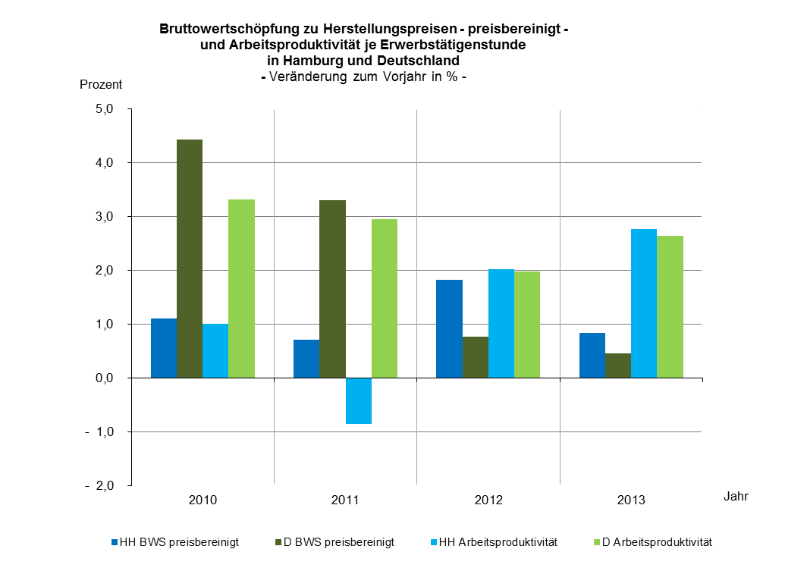

 |  |  | BWS |  | Arbeitsprodukt.

S.12 Tab2.2BWSpreisberD
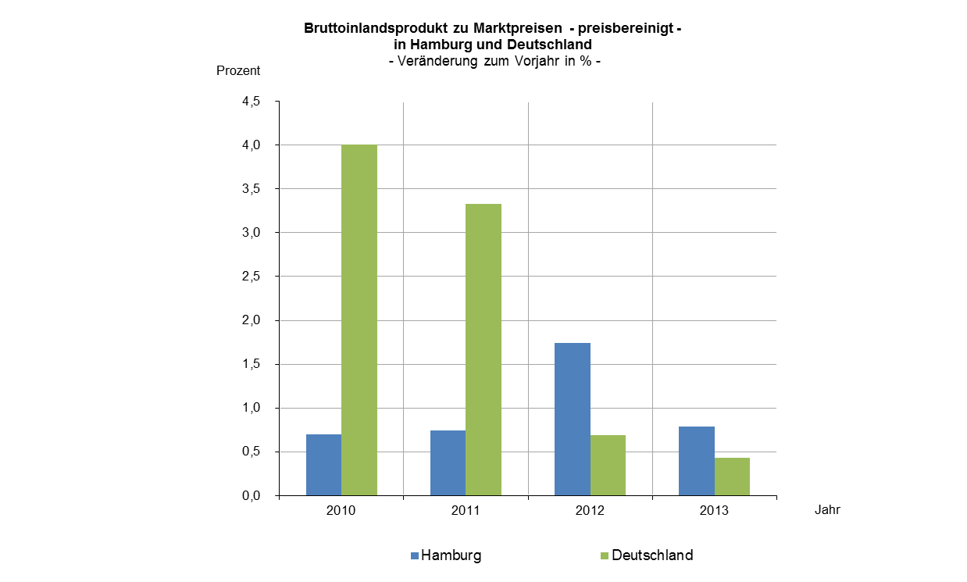
2.2 Bruttoinlandsprodukt zu Marktpreisen, Bruttowertschöpfung zu Herstellungspreisen
in Deutschland nach Wirtschaftsbereichen1
– preisbereinigt –

Jahr | Brutto- inlands- produkt | Güter- steuern abzüglich Güter- subven-tionen | Brutto- wert- schöpfung | Davon nach Wirtschaftszweigen
 |  |  |  | Land- und Forst- wirtschaft, Fischerei | Produ-zierendes Gewerbe ohne Bau-gewerbe | darunter | Bau- gewerbe | Handel, Verkehr, Gast- gewerbe, Information und Kommuni- kation | Finanz- und Unter- nehmens- dienst- leister2, Grund- stücks- und Wohnungs- wesen | Öffent- liche und sonstige Dienst- leister, Erziehung, Gesund- heit
 |  |  |  |  |  | Verar-beitendes Gewerbe
 | Kettenindex (2005 = 100)
2001 | 98.5 | 108.3 | 97.5 | 80.7 | 95.0 | 94.9 | 116.4 | 95.5 | 99.2 | 97.7
2002 | 98.6 | 105.7 | 97.8 | 80.0 | 93.3 | 92.6 | 112.2 | 96.3 | 101.3 | 98.6
2003 | 98.2 | 104.1 | 97.6 | 82.4 | 94.1 | 93.9 | 107.2 | 95.0 | 101.0 | 98.9
2004 | 99.3 | 100.9 | 99.2 | 110.3 | 98.2 | 97.7 | 103.7 | 98.1 | 99.8 | 99.2
2005 | 100.0 | 100.0 | 100.0 | 100.0 | 100.0 | 100.0 | 100.0 | 100.0 | 100.0 | 100.0
2006 | 103.7 | 102.9 | 103.8 | 94.9 | 106.8 | 109.0 | 100.2 | 105.2 | 102.8 | 101.4
2007 | 107.1 | 100.7 | 107.8 | 128.5 | 112.2 | 114.5 | 99.3 | 108.9 | 107.9 | 102.4
2008 | 108.3 | 100.5 | 109.1 | 136.7 | 110.0 | 111.4 | 99.2 | 112.0 | 109.9 | 105.4
2009 | 102.7 | 99.4 | 103.0 | 142.7 | 91.8 | 88.4 | 93.8 | 111.9 | 104.7 | 106.3
2010 | 106.8 | 100.0 | 107.6 | 121.3 | 107.0 | 106.2 | 102.0 | 107.6 | 107.2 | 108.1
2011 | 110.4 | 103.5 | 111.1 | 94.0 | 112.8 | 115.9 | 106.7 | 111.8 | 110.5 | 109.4
2012 | 111.1 | 103.6 | 112.0 | 95.5 | 112.3 | 115.1 | 104.2 | 112.9 | 112.9 | 110.5
2013 | 111.6 | 103.7 | 112.5 | 95.3 | 112.3 | 115.2 | 103.7 | 114.0 | 114.2 | 110.5
 | Veränderung zum Vorjahr in %
2000 | 3.1 | - 0.5 | 3.5 | - 3.1 | 6.3 | 7.3 | - 2.3 | 4.3 | 2.9 | 1.9
2001 | 1.5 | - 1.3 | 1.8 | - 4.3 | 1.1 | 1.8 | - 5.8 | 5.4 | 3.1 | 0.0
2002 | 0.0 | - 2.4 | 0.3 | - 0.8 | - 1.9 | - 2.4 | - 3.6 | 0.8 | 2.2 | 0.9
2003 | - 0.4 | - 1.5 | - 0.3 | 3.0 | 0.9 | 1.4 | - 4.5 | - 1.4 | - 0.3 | 0.3
2004 | 1.2 | - 3.1 | 1.6 | 33.9 | 4.3 | 4.1 | - 3.2 | 3.3 | - 1.2 | 0.3
2005 | 0.7 | - 0.9 | 0.9 | - 9.3 | 1.8 | 2.3 | - 3.6 | 1.9 | 0.2 | 0.8
2006 | 3.7 | 2.9 | 3.8 | - 5.1 | 6.8 | 9.0 | 0.2 | 5.2 | 2.8 | 1.4
2007 | 3.3 | - 2.1 | 3.9 | 35.4 | 5.0 | 5.0 | - 0.8 | 3.5 | 5.0 | 1.0
2008 | 1.1 | - 0.2 | 1.2 | 6.3 | - 1.9 | - 2.7 | - 0.2 | 2.9 | 1.8 | 2.9
2009 | - 5.2 | - 1.1 | - 5.6 | 4.4 | - 16.6 | - 20.7 | - 5.4 | - 0.1 | - 4.7 | 0.8
2010 | 4.0 | 0.6 | 4.4 | - 15.0 | 16.5 | 20.1 | 8.7 | - 3.9 | 2.4 | 1.7
2011 | 3.3 | 3.6 | 3.3 | - 22.5 | 5.5 | 9.1 | 4.7 | 3.9 | 3.1 | 1.3
2012 | 0.7 | 0.1 | 0.8 | 1.6 | - 0.4 | - 0.7 | - 2.4 | 0.9 | 2.1 | 1.0
2013 | 0.4 | 0.1 | 0.5 | - 0.2 | – | 0.2 | - 0.4 | 1.0 | 1.1 | - 0.0

1 Klassifikation der Wirtschaftszweige 2008 (WZ 2008) 2 einschließlich Versicherungsdienstleister

